Лист1
№ | Дата выявления | Владелец | Район города | Адрес размещения | Тип конструкции | Содержание | Фото конструкции
1 | 21.11.2025 | ИП ВЛАСОВА МАРИЯ ГЕРМАНОВНА | Сормовский | ул. Коминтерна, д. 47 | Не установленный Правилами тип | цветочная база логотип | 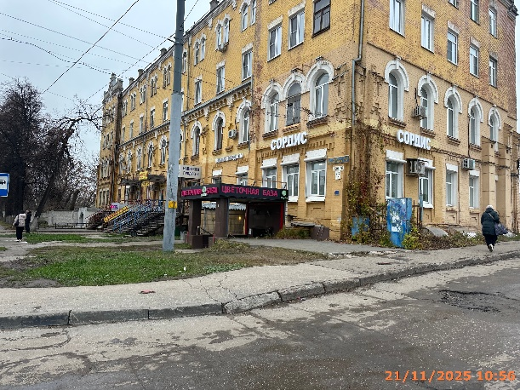
2 | 21.11.2025 | ИП ВЛАСОВА МАРИЯ ГЕРМАНОВНА | Сормовский | ул. Коминтерна, д. 47 | Не установленный Правилами тип | цветочная база логотип | 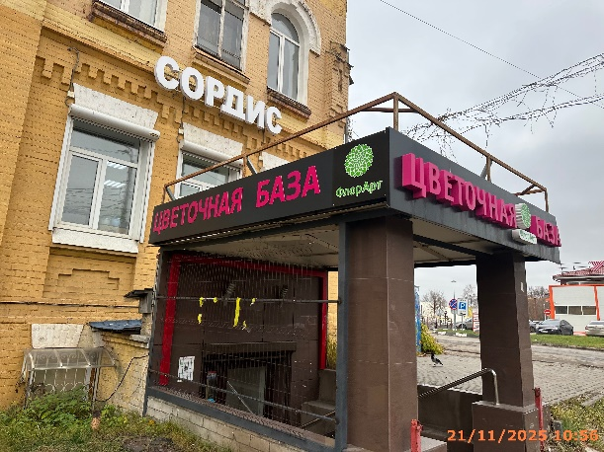
3 | 21.11.2025 | ООО "ВИНОГРАД" | Сормовский | ул. Коминтерна, д. 47 | Не установленный Правилами тип | напитки и продукты | 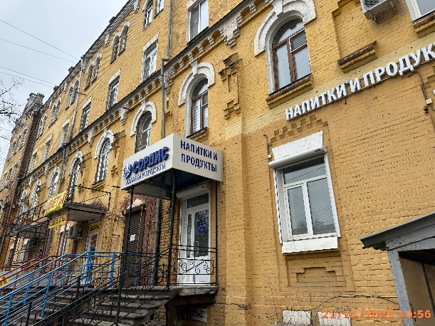
4 | 21.11.2025 | ООО "ВИНОГРАД" | Сормовский | ул. Коминтерна, д. 47 | Не установленный Правилами тип | логотип, сордис напитки и продукты | 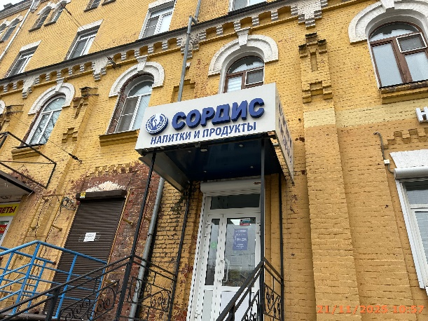
5 | 21.11.2025 | ИП ЕРИНА НАТАЛЬЯ ИВАНОВНА | Сормовский | ул. Коминтерна, д. 47 | Не установленный Правилами тип | цветы | 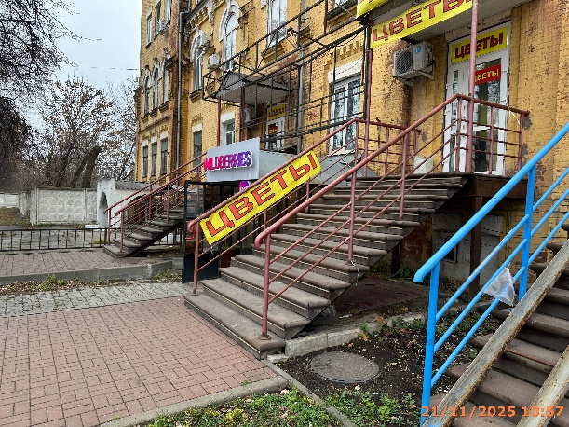
6 | 21.11.2025 | ИП ЕРИНА НАТАЛЬЯ ИВАНОВНА | Сормовский | ул. Коминтерна, д. 47 | Не установленный Правилами тип | цветы | 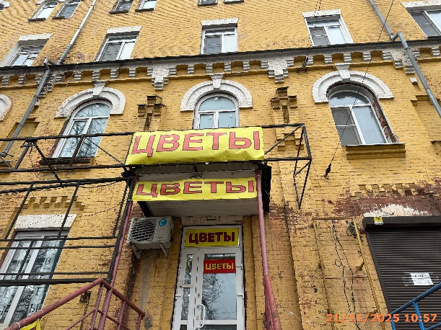
7 | 21.11.2025 | ИП ЕРИНА НАТАЛЬЯ ИВАНОВНА | Сормовский | ул. Коминтерна, д. 47 | Не установленный Правилами тип | цветы | 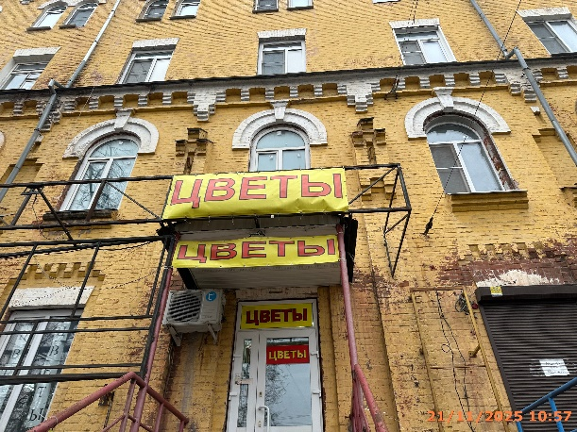
8 | 21.11.2025 | ИП ЕРИНА НАТАЛЬЯ ИВАНОВНА | Сормовский | ул. Коминтерна, д. 47 | Конструкция в витрине | цветы | 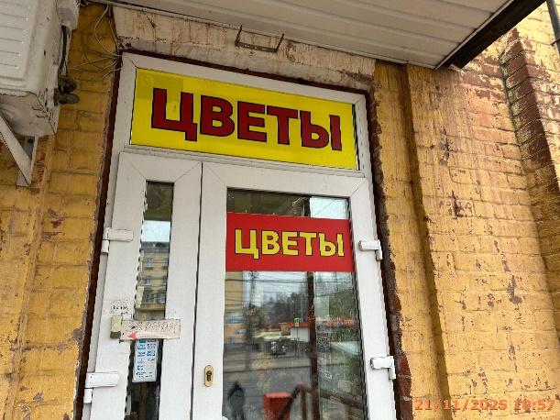
9 | 21.11.2025 | ИП ЕРИНА НАТАЛЬЯ ИВАНОВНА | Сормовский | ул. Коминтерна, д. 47 | Конструкция в витрине | цветы | 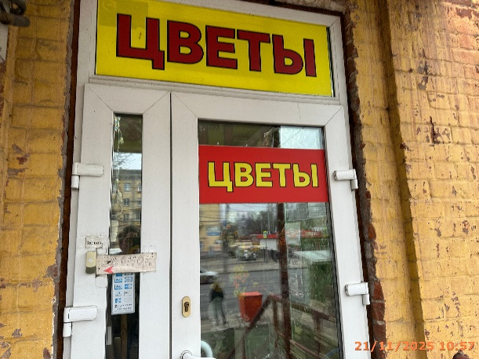
10 | 21.11.2025 | ИП МАКОВЕЙ АННА НИКОЛАЕВНА | Сормовский | ул. Коминтерна, д. 47а к1 | Не установленный Правилами тип | парковка для клиентов… | 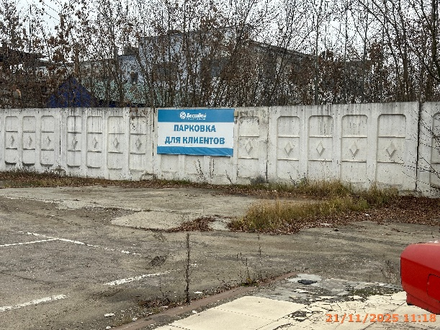
11 | 21.11.2025 | ИП МАКОВЕЙ АННА НИКОЛАЕВНА | Сормовский | ул. Коминтерна, д. 47а к1 | Не установленный Правилами тип | бествей… | 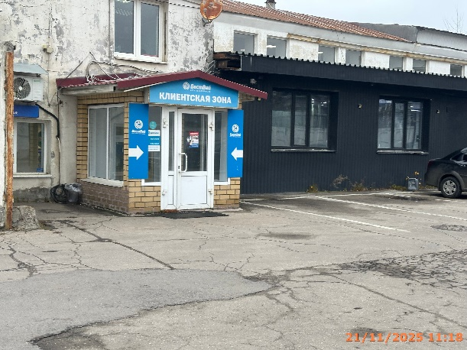
12 | 21.11.2025 | ИП МАКОВЕЙ АННА НИКОЛАЕВНА | Сормовский | ул. Коминтерна, д. 47а к1 | Не установленный Правилами тип | бествей… | 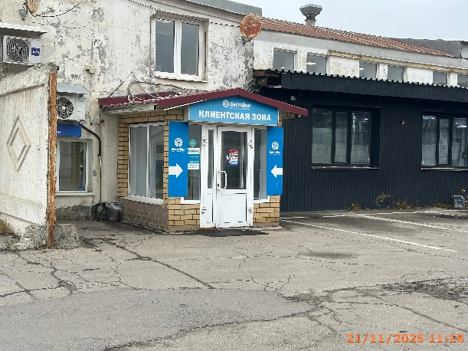
13 | 21.11.2025 | ИП МАКОВЕЙ АННА НИКОЛАЕВНА | Сормовский | ул. Коминтерна, д. 47а к1 | Не установленный Правилами тип | клиентская зона… | 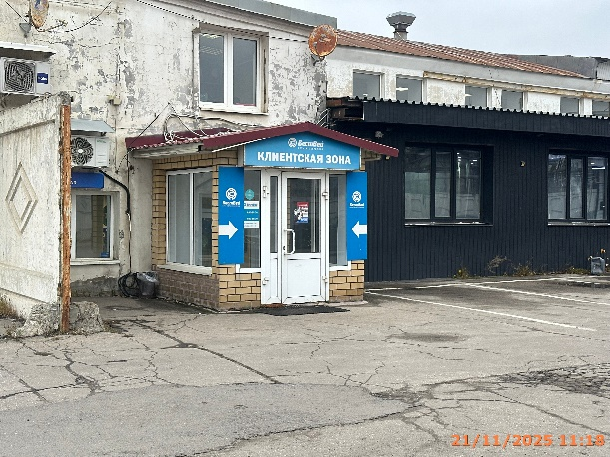
14 | 21.11.2025 | ИП МАКОВЕЙ АННА НИКОЛАЕВНА | Сормовский | ул. Коминтерна, д. 47а к1 | Не установленный Правилами тип | everycar | 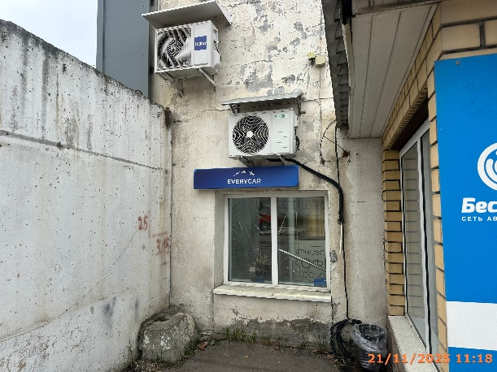
15 | 21.11.2025 | ИП ШАСТИН АРТЁМ СУРИКОВИЧ | Сормовский | ул. Коминтерна, д. 47а к1 | Настенная конструкция | автомойка | 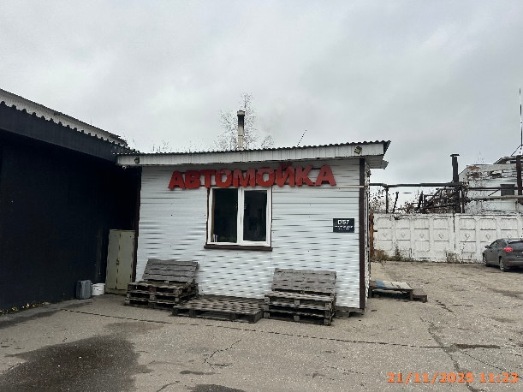
16 | 21.11.2025 | ИП МАКОВЕЙ АННА НИКОЛАЕВНА | Сормовский | ул. Коминтерна, д. 47а к1 | Не установленный Правилами тип | заезд 2… | 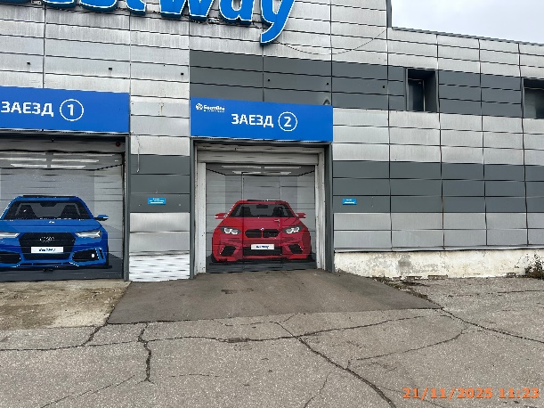
17 | 21.11.2025 | ИП МАКОВЕЙ АННА НИКОЛАЕВНА | Сормовский | ул. Коминтерна, д. 47а к1 | Не установленный Правилами тип | заезд 1… | 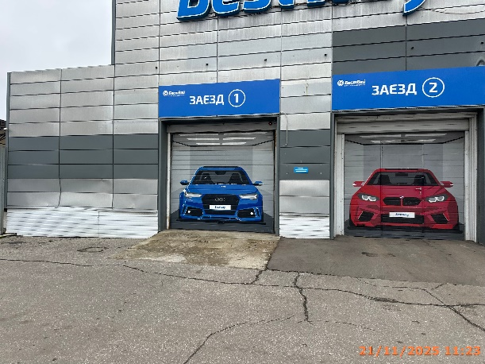
18 | 21.11.2025 | ИП МАКОВЕЙ АННА НИКОЛАЕВНА | Сормовский | ул. Коминтерна, д. 47а к1 | Настенная конструкция | BestWay | 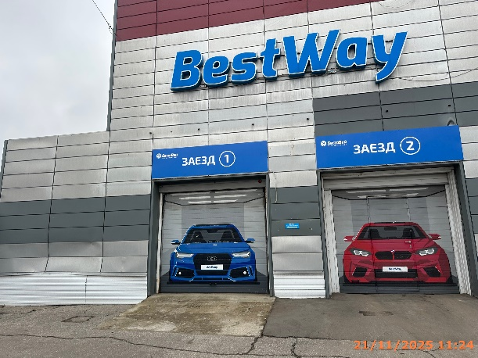
19 | 21.11.2025 | ИП КОЛТЫГИН ИВАН ВАДИМОВИЧ | Сормовский | ул. Коминтерна, д. 47а к1а | Не установленный Правилами тип | автоклиматика | 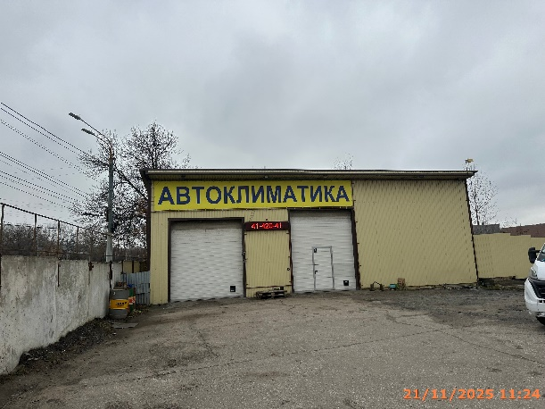
20 | 21.11.2025 | ИП КОЛТЫГИН ИВАН ВАДИМОВИЧ | Сормовский | ул. Коминтерна, д. 47а к1а | Не установленный Правилами тип | 41-420-41… | 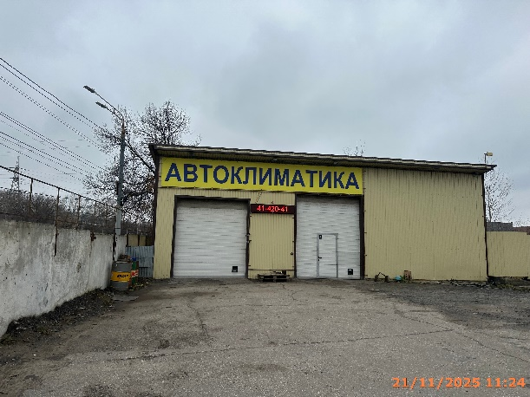
21 | 21.11.2025 | ООО" ПТМ" | Сормовский | ул. Коминтерна, д. 47а к2 | Не установленный Правилами тип | хохлома… | 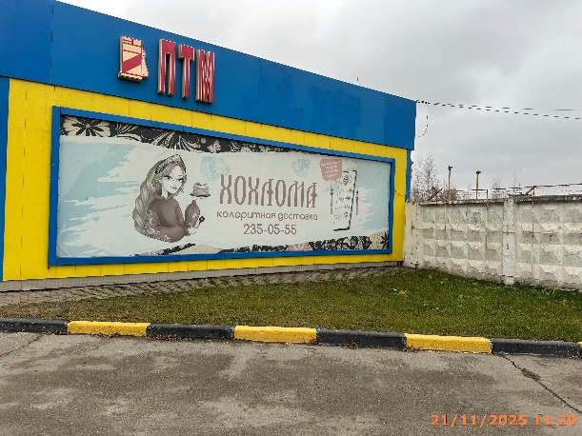
22 | 21.11.2025 | ООО "РУСГЕОКОМ" | Сормовский | ул. Коминтерна, д. 99 | Конструкция в витрине | режим работы… | 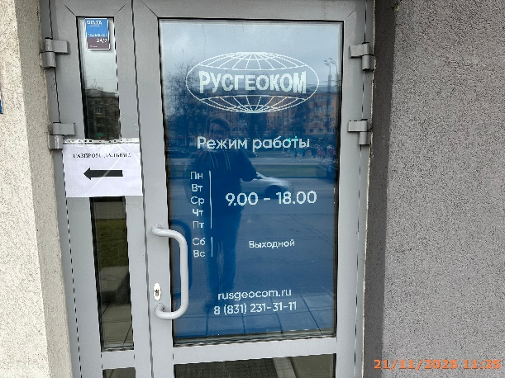
23 | 21.11.2025 | ООО "РУСГЕОКОМ" | Сормовский | ул. Коминтерна, д. 99 | Не установленный Правилами тип | русгеоком… | 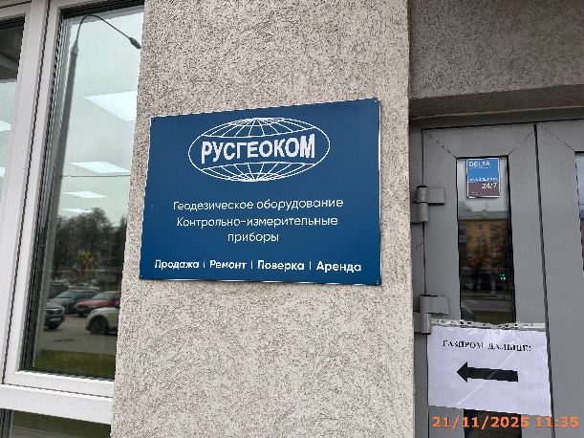
24 | 21.11.2025 | ИП Милякова Ирина Владимировна | Сормовский | ул. Коминтерна, д. 99 | Настенная конструкция | йога центр, логотип, радуга | 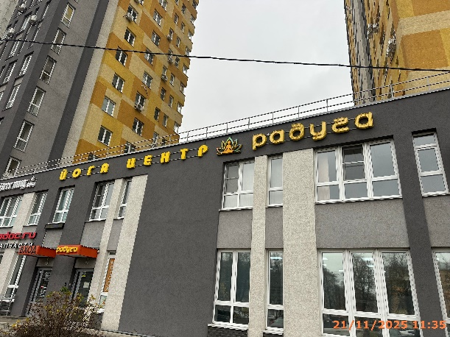
25 | 21.11.2025 | ИП Милякова Ирина Владимировна | Сормовский | ул. Коминтерна, д. 99 | Конструкция в витрине | массаж | 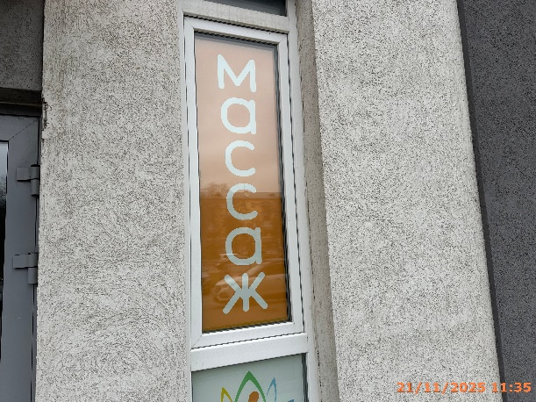
26 | 21.11.2025 | ИП Милякова Ирина Владимировна | Сормовский | ул. Коминтерна, д. 99 | Конструкция в витрине | логотип, массаж | 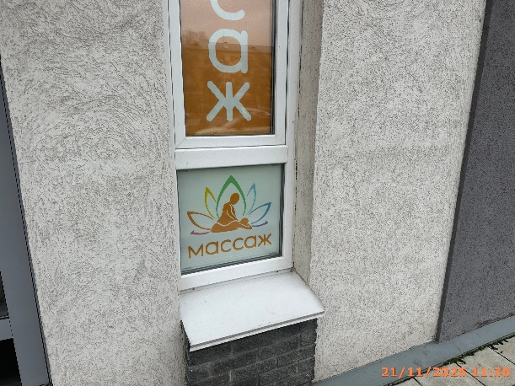
27 | 21.11.2025 | ТСЖ "ПЛАНЕТАРИЙ" | Сормовский | ул. Коминтерна, д. 99 | Не установленный Правилами тип | вход | 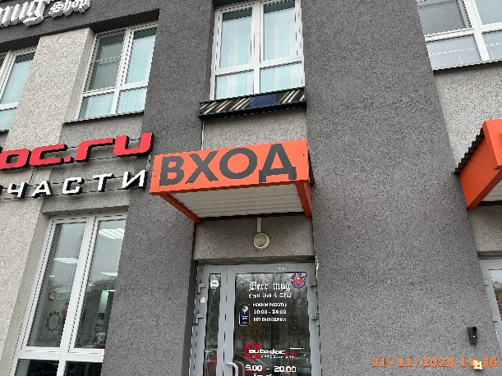
28 | 21.11.2025 | ИП ЧЕРНОУСОВ ЕВГЕНИЙ ГЕННАДЬЕВИЧ | Сормовский | ул. Коминтерна, д. 99 | Настенная конструкция | логотип, autodoc.ru, автозапчасти | 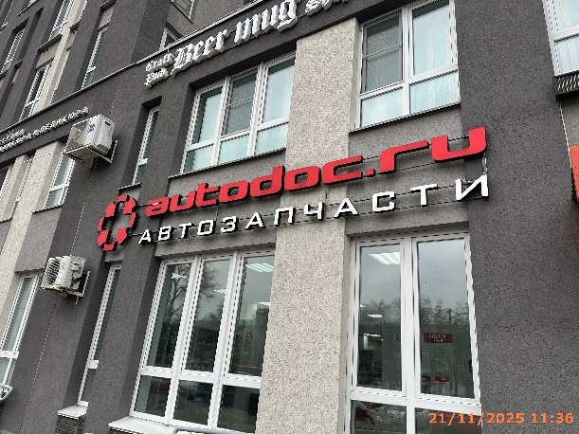
29 | 21.11.2025 | ТСЖ "ПЛАНЕТАРИЙ" | Сормовский | ул. Коминтерна, д. 99 | Конструкция в витрине | аренда | 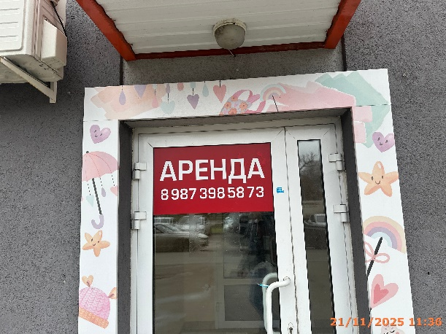
30 | 21.11.2025 | Не установлен | Сормовский | ул. Коминтерна, д. 115 | Не установленный Правилами тип | горящие туры… | 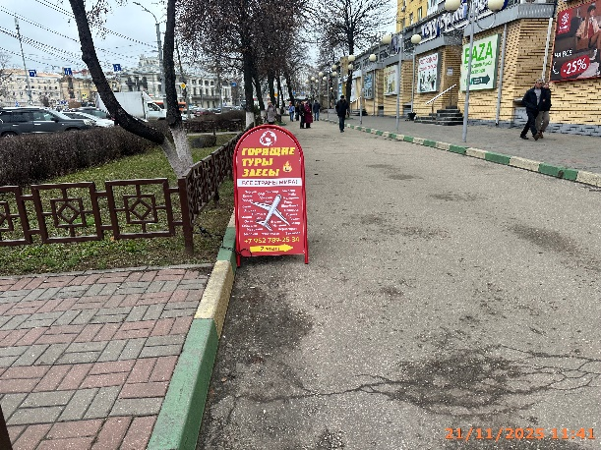
31 | 21.11.2025 | ООО "ЛУЧ-НН" | Сормовский | ул. Коминтерна, д. 115 | Не установленный Правилами тип | логотип, изображение товаров | 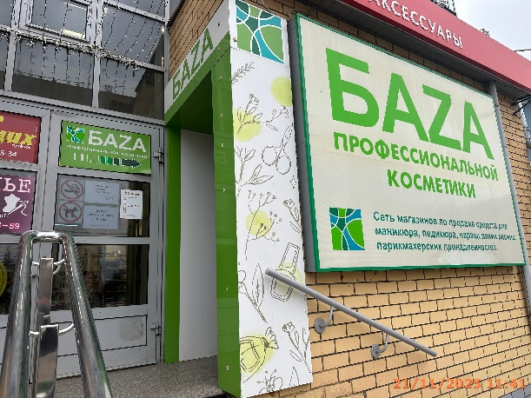
32 | 21.11.2025 | ООО "ЛУЧ-НН" | Сормовский | ул. Коминтерна, д. 115 | Не установленный Правилами тип | баza | 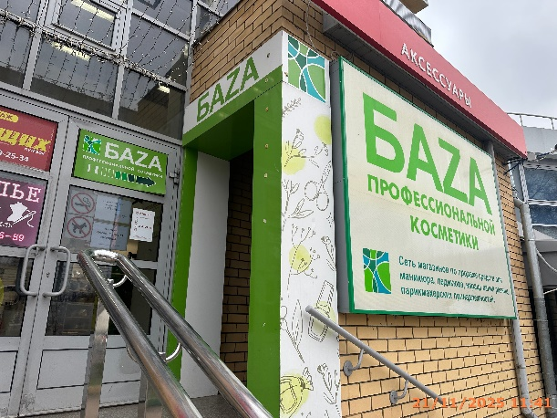
33 | 21.11.2025 | ООО "ЛУЧ-НН" | Сормовский | ул. Коминтерна, д. 115 | Конструкция в витрине | горящих…, баza… | 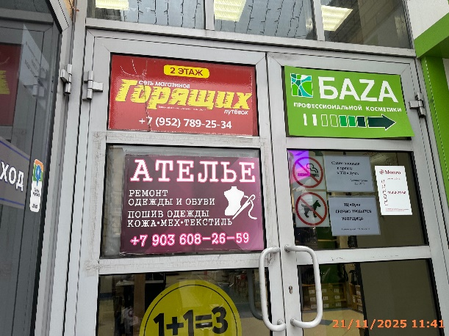
34 | 21.11.2025 | ООО "ЛУЧ-НН" | Сормовский | ул. Коминтерна, д. 115 | Конструкция в витрине | ателье…, сдаем площади…, ТЦ "луч"… | 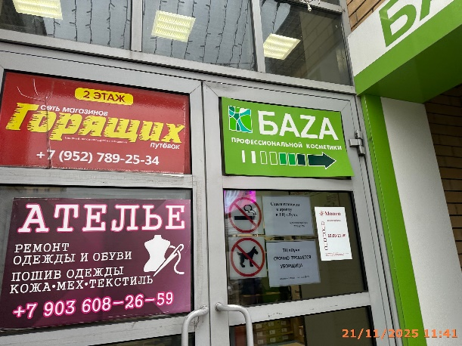
35 | 21.11.2025 | ООО "ЛУЧ-НН" | Сормовский | ул. Коминтерна, д. 115 | Крышная конструкция | луч | 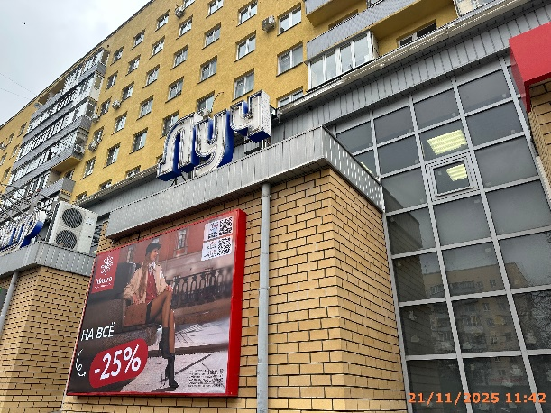
36 | 21.11.2025 | ООО "ЛУЧ-НН" | Сормовский | ул. Коминтерна, д. 115 | Крышная конструкция | торговый центр | 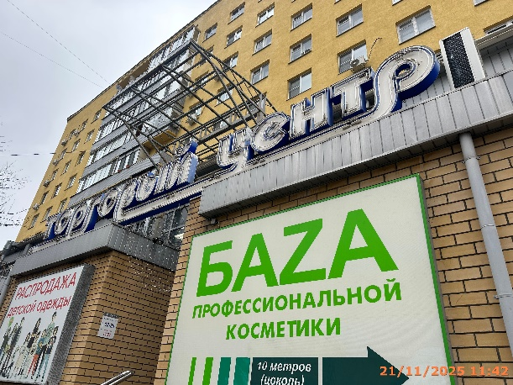
37 | 21.11.2025 | ООО "ЛУЧ-НН" | Сормовский | ул. Коминтерна, д. 115 | Крышная конструкция | луч | 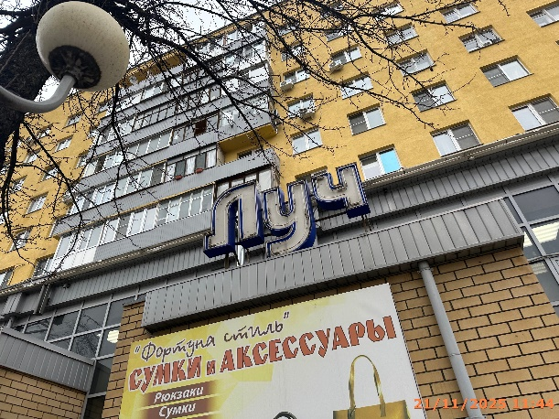
38 | 21.11.2025 | ООО "ЛУЧ-НН" | Сормовский | ул. Коминтерна, д. 115 | Крышная конструкция | торговый центр | 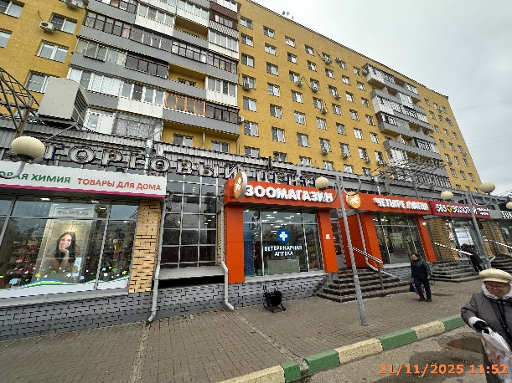
39 | 21.11.2025 | ООО "ЛУЧ-НН" | Сормовский | ул. Коминтерна, д. 115 | Конструкция в витрине | ремонт телефонов | 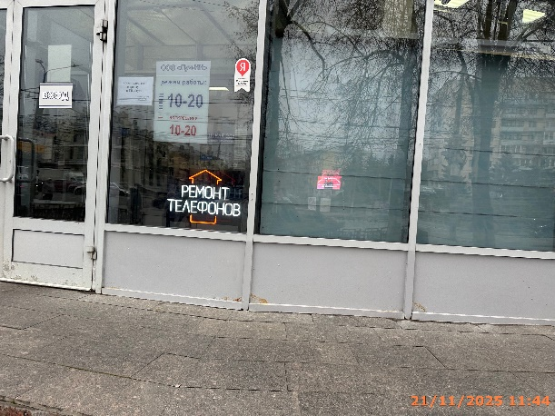
40 | 21.11.2025 | ООО "ЛУЧ-НН" | Сормовский | ул. Коминтерна, д. 115 | Конструкция в витрине | ремонт ноутбуков телефонов | 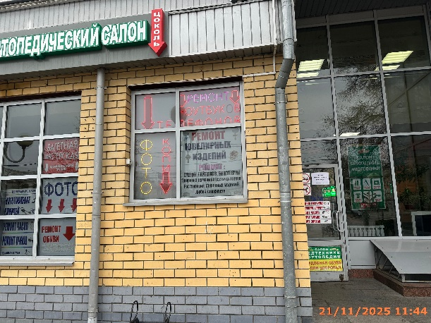
41 | 21.11.2025 | ООО "ЛУЧ-НН" | Сормовский | ул. Коминтерна, д. 115 | Конструкция в витрине | фото копи, ремонт ювелирных… | 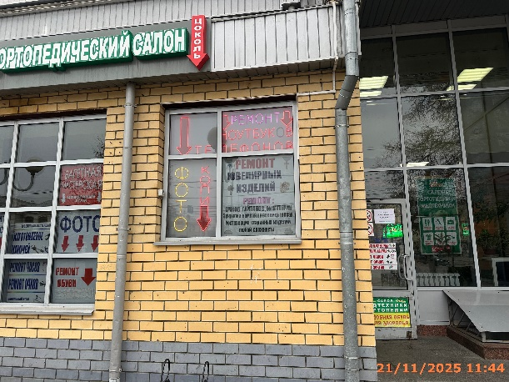
42 | 21.11.2025 | ИП Шморина Ирина Валентиновна | Сормовский | ул. Коминтерна, д. 115 | Настенная конструкция | цоколь | 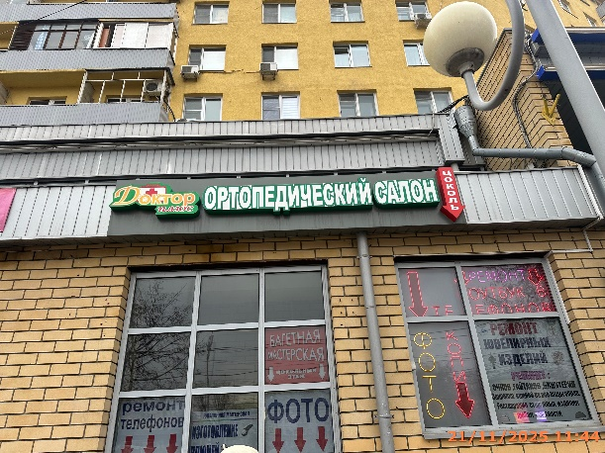
43 | 21.11.2025 | ООО "ЛУЧ-НН" | Сормовский | ул. Коминтерна, д. 115 | Конструкция в витрине | багетная | 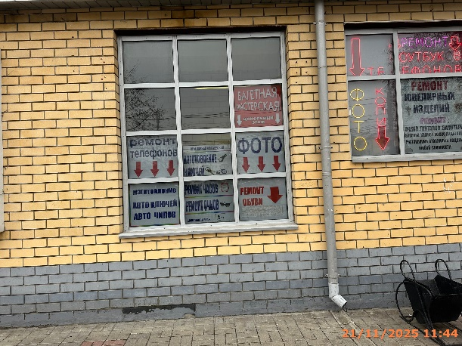
44 | 21.11.2025 | ООО "ЛУЧ-НН" | Сормовский | ул. Коминтерна, д. 115 | Конструкция в витрине | ремонт…, авто ключей… | 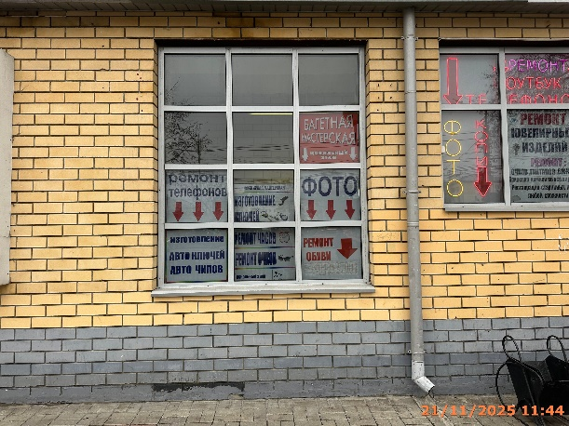
45 | 21.11.2025 | ООО "ЛУЧ-НН" | Сормовский | ул. Коминтерна, д. 115 | Конструкция в витрине | изготовление…, ремонт часов… | 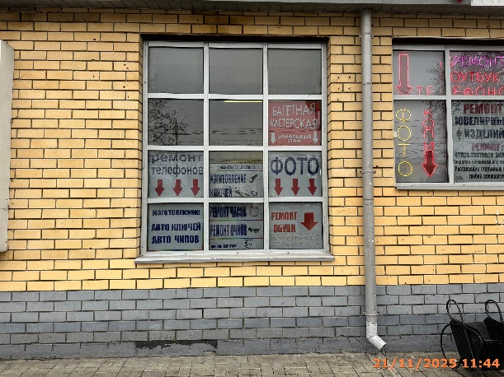
46 | 21.11.2025 | ООО "ЛУЧ-НН" | Сормовский | ул. Коминтерна, д. 115 | Конструкция в витрине | фото, ремонт обуви… | 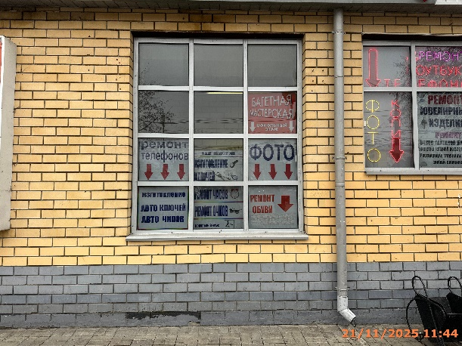
47 | 21.11.2025 | ООО "ЛУЧ-НН" | Сормовский | ул. Коминтерна, д. 115 | Не установленный Правилами тип | европейская обувь… | 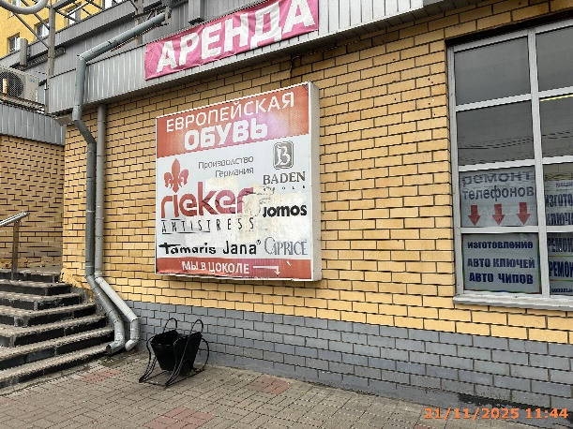
48 | 21.11.2025 | ООО "ЛУЧ-НН" | Сормовский | ул. Коминтерна, д. 115 | Не установленный Правилами тип | аренда | 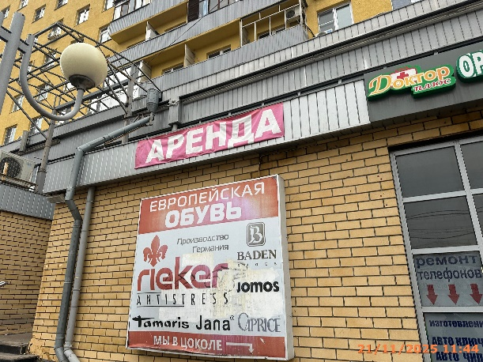
49 | 21.11.2025 | ООО "ТАБЕР ТРЕЙД" | Сормовский | ул. Коминтерна, д. 115 | Конструкция в витрине | шок скидки…, %, только с 10…, изображение сердца | 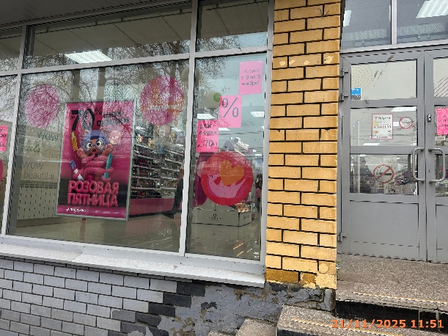
50 | 21.11.2025 | ООО "ТАБЕР ТРЕЙД" | Сормовский | ул. Коминтерна, д. 115 | Конструкция в витрине | логотип, розовая…, подружка… | 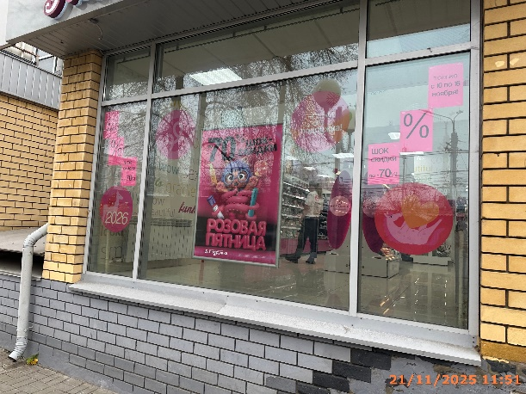
51 | 21.11.2025 | ООО "ТАБЕР ТРЕЙД" | Сормовский | ул. Коминтерна, д. 115 | Конструкция в витрине | только с 10…, %, шок скидки…
52 | 21.11.2025 | ООО "ТАБЕР ТРЕЙД" | Сормовский | ул. Коминтерна, д. 115 | Не установленный Правилами тип | подружка сеть магазинов…
53 | 21.11.2025 | ООО "ЛОМБАРД ЮС-585" | Сормовский | ул. Коминтерна, д. 115 | Конструкция в витрине | ломбард…
54 | 21.11.2025 | ООО "ЛОМБАРД ЮС-585" | Сормовский | ул. Коминтерна, д. 115 | Конструкция в витрине | бриллианты…
55 | 21.11.2025 | ООО "ЛОМБАРД ЮС-585" | Сормовский | ул. Коминтерна, д. 115 | Не установленный Правилами тип | 6000р…
56 | 21.11.2025 | ООО "ЛОМБАРД ЮС-585" | Сормовский | ул. Коминтерна, д. 115 | Не установленный Правилами тип | золотая пятница…
57 | 21.11.2025 | ООО "ЛОМБАРД ЮС-585" | Сормовский | ул. Коминтерна, д. 115 | Настенная конструкция | 585, золотой, ювелирный…
58 | 21.11.2025 | ООО "ПЕТСЕРВИС" | Сормовский | ул. Коминтерна, д. 115 | Настенная конструкция | зоомагазин, логотип, четыре лапы
59 | 21.11.2025 | ООО "ПЕТСЕРВИС" | Сормовский | ул. Коминтерна, д. 115 | Конструкция в витрине | модный сезон…
60 | 21.11.2025 | ООО "ПЕТСЕРВИС" | Сормовский | ул. Коминтерна, д. 115 | Конструкция в витрине | логотип, ветеринарная клиника
61 | 21.11.2025 | ООО "ПЕТСЕРВИС" | Сормовский | ул. Коминтерна, д. 115 | Консольная конструкция | изображение собаки
62 | 21.11.2025 | ИП КОВАЛЕВ СЕРГЕЙ ВАСИЛЬЕВИЧ | Сормовский | ул. Коминтерна, д. 117 | Конструкция в витрине | алтын…
63 | 21.11.2025 | ООО "ДНС РИТЕЙЛ" | Сормовский | ул. Коминтерна, д. 117 | Консольная конструкция | DNS гипер
64 | 21.11.2025 | ООО "ДНС РИТЕЙЛ" | Сормовский | ул. Коминтерна, д. 117 | Настенная конструкция | DNS гипер
65 | 21.11.2025 | ООО "А-СЕРВИС" | Сормовский | ул. Коминтерна, д. 117 | Конструкция в витрине | ремонт телефонов…
66 | 21.11.2025 | ИП ГАГИН АЛЕКСАНДР ВЯЧЕСЛАВОВИЧ | Сормовский | ул. Коминтерна, д. 117 | Конструкция в витрине | зоомагазин…
67 | 21.11.2025 | АО "ЛАКСА ТРЕЙДИНГ" | Сормовский | ул. Коминтерна, д. 117 | Конструкция в витрине | sokolov…
68 | 21.11.2025 | ООО "МОДНЫЙ ГОРОД" | Сормовский | ул. Коминтерна, д. 117 | Конструкция в витрине | 30%...
69 | 21.11.2025 | ООО "Т2 МОБАЙЛ" | Сормовский | ул. Коминтерна, д. 117 | Конструкция в витрине | t2
70 | 21.11.2025 | ПАО "ВЫМПЕЛКОМ" | Сормовский | ул. Коминтерна, д. 117 | Конструкция в витрине | билайн
71 | 21.11.2025 | ИП СМИРНОВА НАТАЛЬЯ БОРИСОВНА | Сормовский | ул. Коминтерна, д. 117 | Конструкция в витрине | кондиstore…
72 | 21.11.2025 | ООО МКК "СРОЧНОДЕНЬГИ" | Сормовский | ул. Коминтерна, д. 117 | Конструкция в витрине | займы…
73 | 21.11.2025 | ООО "ЭДЕЛЬВЕЙС" | Сормовский | ул. Коминтерна, д. 117 | Конструкция в витрине | чай, кофе…
74 | 21.11.2025 | ООО "ЭДЕЛЬВЕЙС" | Сормовский | ул. Коминтерна, д. 117 | Конструкция в витрине | чай, кофе…
75 | 21.11.2025 | ООО "СЕЛЕНА" | Сормовский | ул. Коминтерна, д. 117 | Конструкция в витрине | аптека вита…
76 | 21.11.2025 | ООО "СЕЛЕНА" | Сормовский | ул. Коминтерна, д. 117 | Конструкция в витрине | аптека вита…
77 | 21.11.2025 | ООО "СЕЛЕНА" | Сормовский | ул. Коминтерна, д. 117 | Настенная конструкция | аптека вита экспресс
78 | 21.11.2025 | ООО "СЕЛЕНА" | Сормовский | ул. Коминтерна, д. 117 | Конструкция в витрине | ваш ребенок…
79 | 21.11.2025 | ООО "ЕВРОПА-ФУД" | Сормовский | ул. Коминтерна, д. 119 | Настенная конструкция | мир, логотип, пиццы
80 | 21.11.2025 | ООО "ЕВРОПА-ФУД" | Сормовский | ул. Коминтерна, д. 119 | Конструкция в витрине | больше пиццы…
81 | 21.11.2025 | ООО "ЕВРОПА-ФУД" | Сормовский | ул. Коминтерна, д. 119 | Конструкция в витрине | пицца которую…
82 | 21.11.2025 | ООО "ЕВРОПА-ФУД" | Сормовский | ул. Коминтерна, д. 119 | Конструкция в витрине | mirpizzy.com
83 | 21.11.2025 | ООО "ЕВРОПА-ФУД" | Сормовский | ул. Коминтерна, д. 119 | Не установленный Правилами тип | сет из трех…
84 | 21.11.2025 | Не установлен | Сормовский | ул. Коминтерна, д. 121 | Не установленный Правилами тип | ремонт обуви…
85 | 21.11.2025 | ИП ЛУДИНА ЕЛЕНА ВАЛЕРЬЕВНА | Сормовский | ул. Коминтерна, д. 121 | Не установленный Правилами тип | памятники благоустройство…
86 | 21.11.2025 | АО "ФАБЕРЛИК" | Сормовский | ул. Коминтерна, д. 121 | Не установленный Правилами тип | faberlic…
87 | 21.11.2025 | ООО "ОМЕГА" | Сормовский | ул. Коминтерна, д. 121 | Не установленный Правилами тип | комиссионный…
88 | 21.11.2025 | ООО "ОМЕГА" | Сормовский | ул. Коминтерна, д. 121 | Не установленный Правилами тип | комиссионный
89 | 21.11.2025 | ИП РЯБЫХ ЮЛИЯ РУСЛАНОВНА | Сормовский | ул. Коминтерна, д. 121 | Не установленный Правилами тип | центр ремонта…
90 | 21.11.2025 | ИП РЯБЫХ ЮЛИЯ РУСЛАНОВНА | Сормовский | ул. Коминтерна, д. 121 | Не установленный Правилами тип | центр ремонта…
91 | 21.11.2025 | ИП АЛЕСКЕРОВ АББАС ДЖАЛИЛ ОГЛЫ | Сормовский | ул. Коминтерна, д. 121 | Конструкция в витрине | супер ценопад…
92 | 21.11.2025 | ИП АЛЕСКЕРОВ АББАС ДЖАЛИЛ ОГЛЫ | Сормовский | ул. Коминтерна, д. 121 | Конструкция в витрине | изображение людей, товары для дома…
93 | 21.11.2025 | ИП АЛЕСКЕРОВ АББАС ДЖАЛИЛ ОГЛЫ | Сормовский | ул. Коминтерна, д. 121 | Конструкция в витрине | изображение детей и снеговика, косметика…
94 | 21.11.2025 | ИП АЛЕСКЕРОВ АББАС ДЖАЛИЛ ОГЛЫ | Сормовский | ул. Коминтерна, д. 121 | Конструкция в витрине | мужская одежда..., изображение людей
95 | 21.11.2025 | ИП АЛЕСКЕРОВ АББАС ДЖАЛИЛ ОГЛЫ | Сормовский | ул. Коминтерна, д. 121 | Не установленный Правилами тип | сеть магазинов супер…
96 | 21.11.2025 | ИП АЛЕСКЕРОВ АББАС ДЖАЛИЛ ОГЛЫ | Сормовский | ул. Коминтерна, д. 121 | Конструкция в витрине | изображение детей, женская одежда…
97 | 21.11.2025 | ИП АЛЕСКЕРОВ АББАС ДЖАЛИЛ ОГЛЫ | Сормовский | ул. Коминтерна, д. 121 | Конструкция в витрине | изображение девушки, детская одежда…
98 | 21.11.2025 | ООО ЮК "ЮРИУС" | Сормовский | ул. Коминтерна, д. 121 | Консольная конструкция | адвокат
99 | 21.11.2025 | ООО "СК ЦЕНТР" | Сормовский | ул. Коминтерна, д. 121 | Консольная конструкция | аквамарин…
100 | 21.11.2025 | ООО "СК ЦЕНТР" | Сормовский | ул. Коминтерна, д. 121 | Не установленный Правилами тип | 10.11.2025…
101 | 21.11.2025 | ООО ТА "АТЛАС" | Сормовский | ул. Коминтерна, д. 121 | Не установленный Правилами тип | туристическое агенство атлас…
102 | 21.11.2025 | ООО "СК ЦЕНТР" | Сормовский | ул. Коминтерна, д. 121 | Не установленный Правилами тип | ск центр
103 | 21.11.2025 | ИП ШАБАЛИН ВИКТОР ВЯЧЕСЛАВОВИЧ | Сормовский | ул. Коминтерна, д. 123 | Настенная конструкция | КибеРride
104 | 21.11.2025 | ИП ШАБАЛИН ВИКТОР ВЯЧЕСЛАВОВИЧ | Сормовский | ул. Коминтерна, д. 123 | Конструкция в витрине | изображение молний
105 | 21.11.2025 | ИП ШАБАЛИН ВИКТОР ВЯЧЕСЛАВОВИЧ | Сормовский | ул. Коминтерна, д. 123 | Конструкция в витрине | изображение молний
106 | 21.11.2025 | ИП ШАБАЛИН ВИКТОР ВЯЧЕСЛАВОВИЧ | Сормовский | ул. Коминтерна, д. 123 | Конструкция в витрине | компьютерный клуб…
107 | 21.11.2025 | ИП ВЕСЕЛОВА ВАЛЕРИЯ СЕРГЕЕВНА | Сормовский | ул. Коминтерна, д. 123 | Не установленный Правилами тип | фото копи-центр…
108 | 21.11.2025 | ИП ВЕСЕЛОВА ВАЛЕРИЯ СЕРГЕЕВНА | Сормовский | ул. Коминтерна, д. 123 | Не установленный Правилами тип | визитки, листовки, баннеры…
109 | 21.11.2025 | ИП ВЕСЕЛОВА ВАЛЕРИЯ СЕРГЕЕВНА | Сормовский | ул. Коминтерна, д. 123 | Не установленный Правилами тип | типография подсолнух…
...

